開箱 No.034 Bones & Bounty
開箱 No.034 Bones & Bounty
日期 2026.03.16 ｜ 来源 https://ezslotdesign.com/slot-unboxing034/

在 IGaming 的世界裡，「海盜」絕對是大家熟悉到不行的題材。但如果你看過《海綿寶寶》，一定對那個總是嚇人的「飛行荷蘭人」印象深刻吧？今天要介紹的這款遊戲，就是以這個傳奇幽靈船長為主角，帶大家展開一場搶奪金幣的冒險！
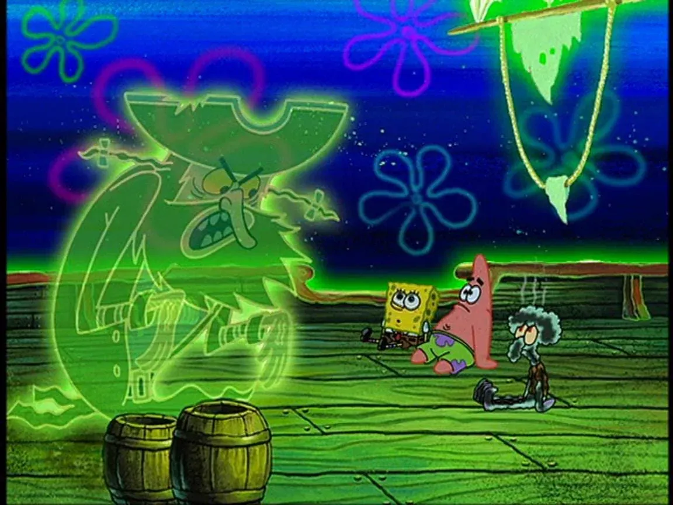

遊戲基本資訊
• 遊戲名稱：Bones & Bounty
• 開發商：THUNDERKICK
• 滾輪設定：4x6
• 贏分類型：4096 Ways
• RTP：96.16%（Bonus Buy 時為 96.5%）
• 輸贏起伏：高
• 最大贏分：25,000倍
• Bonus Buy：100倍注額
[影片] https://www.youtube.com/watch?v=sqdZFVcKBDQ
圖騰與賠率
遊戲中的低賠圖騰為帶有彈孔效果的 9、10、J、Q、K、A 撲克字母，6 連線時賠率為 1.5 至 3.2 倍注額。高賠圖騰則包括地圖、計時器、望遠鏡、指南針與海盜角色，6 連線時賠率提升至 4.2 至 10 倍注額。Wild 百搭圖騰可替代所有一般付費圖騰參與連線計算。
遊戲特色
主遊戲
主遊戲中除了一般 1x1 的 Wild 之外，最大的亮點是 Stacked Respins Wild。這個堆疊百搭可以佔據同一軸上 2、3 或 4 個格子，出現時會鎖定在盤面上並觸發一次 Respin。如果 Respin 過程中再轉出新的 Stacked Wild，就會再補一次 Respin，盤面上最多可以同時存在 4 個堆疊百搭，場面相當壯觀。
值得注意的是，不管是一般 Wild 還是 Stacked Wild，都不會出現在最左邊的第一軸。此外，Respin 過程中轉出的 Scatter 會被收集到畫面上方的 Bonus Meter 中，等於在追求 Base Game 贏分的同時，也在默默累積觸發 Free Game 的進度。
免費遊戲
當 Bonus Meter 累積滿 3 個 Scatter 後，就會觸發 Cash Bonus Game。
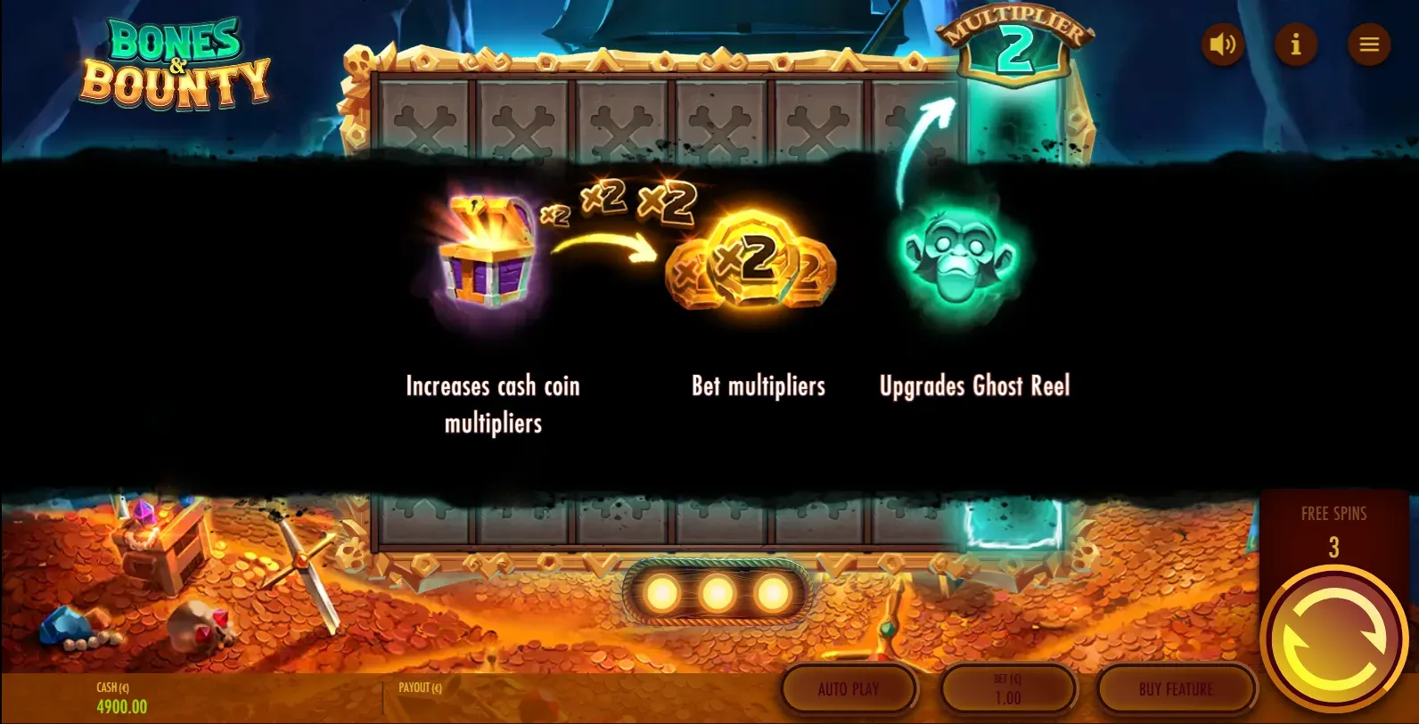
這款遊戲的靈魂在於其 Free Game。雖然基底玩法是 Hold & Spin（轉出新圖騰重置手數），但它引入了「輸送帶位移」的概念：
• 動態循環：新圖騰落在空格上時，手數重置回 3 次，同時觸發「位移」——盤面所有現存圖騰向右移動一格。
• Ghost Reel：盤面最右側設有一個獨立的 Ghost Reel，初始倍數為 x2。當任何圖騰移動到 Ghost Reel 時，數值會乘上當前倍數，再被拋回盤面左側的隨機位置，形成循環。
盤面上會出現以下幾種特殊圖騰：
• Cash Coin（硬幣）：帶有 x1 至 x10 的數值，是最基礎的得分圖騰。硬幣還可以疊在另一個硬幣上面，數值會直接相加。
• 猴子（Multiplier Cash）：帶有 x1 至 x3 的數值。落地時會立即提升 Ghost Reel 的倍數（不用等移動到終點），然後自身轉變為等值的 Cash Coin 繼續留在盤面上參與循環。
• 寶箱（Persistent Payer）：帶有 x1 至 x3 的數值。當寶箱移動到 Ghost Reel 時，會將自身數值加到盤面上所有 Cash Coin（包含 Ghost Reel 內的圖騰）上，然後被拋回盤面繼續使用——沒錯，寶箱是可以反覆觸發的，這正是它強大的地方。
特色結束時，盤面上所有硬幣的數值加總即為最終獎金。

美術與音效
Thunderkick 一向以獨特的美術風格著稱，《Bones & Bounty》也不例外。整體畫面營造出幽暗詭異的海盜氛圍——泛著綠光的海面上散落著破損的船隻殘骸與嶙峋礁石，遠處隱約還能看到巨型生物的剪影，讓人不禁好奇這片海域到底藏了多少秘密。主角幽靈船長的造型設計既有威嚴又帶點黑色幽默，搭配那艘破舊到不行的帆船，氛圍感拉得相當到位。
音效方面也很有記憶點，Free Game 進場時的氛圍轉換尤其明顯，從 Base Game 的沉穩航行一下子切換到緊張刺激的尋寶模式，配合硬幣在盤面上移動的音效回饋，整體的沉浸感做得不錯。
遊玩心得
第一次遊玩這款遊戲時，我就被它巧妙的循環玩法深深吸引。
大家應該都接觸過不少 Hold & Spin 機制的遊戲，這類玩法的痛點在於後期的「死局感」——當初期轉出一個小分數並鎖定在盤面上後，它往往就變成了一個單純佔據格子的障礙物況且圖騰越早轉出來對玩家來說沒有太多幫助。隨著手數減少，玩家對這個佔位圖騰的期待值基本歸零，如果分數很小還會覺得很拖時間。
但在這款遊戲中，因為有「輸送帶」與「終點乘倍」的設計，打破了傳統Hold&Spin玩法的框架，即便是小分硬幣，只要能撐到終點經過船長加持，都能翻倍成為大獎。這種「期待感」是循環且堆疊的，每一次轉出圖騰都變得格外重要，推薦給喜歡研究創新機制的朋友們體驗看看！

